Datos personales
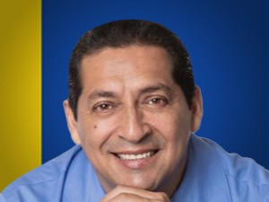

Nombres: | Marco Stalin
Apellidos: | Troya Fuertes
Facebook: | https://www.facebook.com/TroyaValenciano
Twitter: | @TROYA_Marco
Descripción:

